misenform1
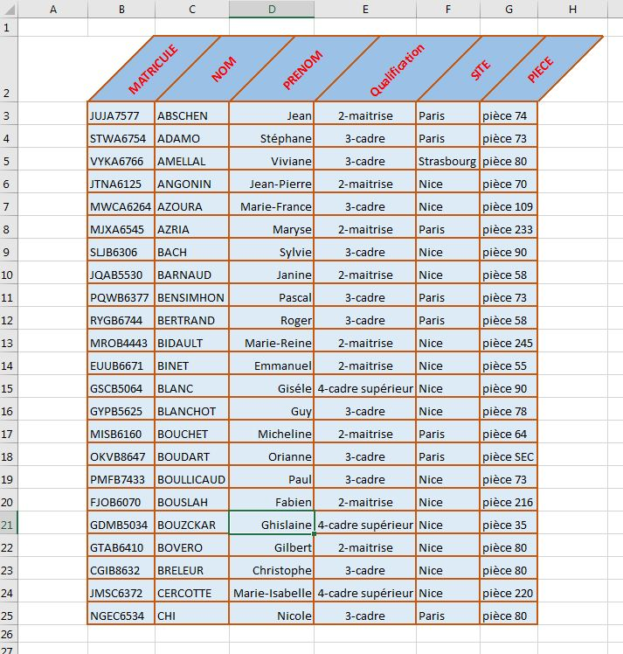
MATRICULE | NOM | PRENOM | Qualification | SITE | PIECE
JUJA7577 | ABSCHEN | Jean | 2-maitrise | Paris | pièce 74
STWA6754 | ADAMO | Stéphane | 3-cadre | Paris | pièce 73
VYKA6766 | AMELLAL | Viviane | 3-cadre | Strasbourg | pièce 80
JTNA6125 | ANGONIN | Jean-Pierre | 2-maitrise | Nice | pièce 70
MWCA6264 | AZOURA | Marie-France | 3-cadre | Nice | pièce 109
MJXA6545 | AZRIA | Maryse | 2-maitrise | Paris | pièce 233
SLJB6306 | BACH | Sylvie | 3-cadre | Nice | pièce 90
JQAB5530 | BARNAUD | Janine | 2-maitrise | Nice | pièce 58
PQWB6377 | BENSIMHON | Pascal | 3-cadre | Paris | pièce 73
RYGB6744 | BERTRAND | Roger | 3-cadre | Paris | pièce 58
MROB4443 | BIDAULT | Marie-Reine | 2-maitrise | Nice | pièce 245
EUUB6671 | BINET | Emmanuel | 2-maitrise | Nice | pièce 55
GSCB5064 | BLANC | Giséle | 4-cadre supérieur | Nice | pièce 90
GYPB5625 | BLANCHOT | Guy | 3-cadre | Nice | pièce 78
MISB6160 | BOUCHET | Micheline | 2-maitrise | Paris | pièce 64
OKVB8647 | BOUDART | Orianne | 3-cadre | Paris | pièce SEC
PMFB7433 | BOULLICAUD | Paul | 3-cadre | Nice | pièce 73
FJOB6070 | BOUSLAH | Fabien | 2-maitrise | Nice | pièce 216
GDMB5034 | BOUZCKAR | Ghislaine | 4-cadre supérieur | Nice | pièce 35
GTAB6410 | BOVERO | Gilbert | 2-maitrise | Nice | pièce 80
CGIB8632 | BRELEUR | Christophe | 3-cadre | Nice | pièce 80
JMSC6372 | CERCOTTE | Marie-Isabelle | 4-cadre supérieur | Nice | pièce 220
NGEC6534 | CHI | Nicole | 3-cadre | Paris | pièce 80

misenform2
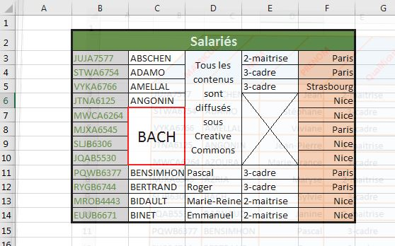
Salariés
JUJA7577 | ABSCHEN | Tous les contenus sont diffusés sous Creative Commons | 2-maitrise | Paris
STWA6754 | ADAMO |  | 3-cadre | Paris
VYKA6766 | AMELLAL |  | 3-cadre | Strasbourg
JTNA6125 | ANGONIN |  |  | Nice
MWCA6264 | BACH |  |  | Nice
MJXA6545 |  |  |  | Paris
SLJB6306 |  |  |  | Nice
JQAB5530 |  |  |  | Nice
PQWB6377 | BENSIMHON | Pascal | 3-cadre | Paris
RYGB6744 | BERTRAND | Roger | 3-cadre | Paris
MROB4443 | BIDAULT | Marie-Reine | 2-maitrise | Nice
EUUB6671 | BINET | Emmanuel | 2-maitrise | Nice

misenform3
